DII Localization Strings
Key | English | Maximum character count |  | Danish | Dutch | French | German | Italian | Korean | Norwegian | Portuguese | Spanish | Swedish | Turkish
SN_CHECK_SERIAL_NUMBER | Check Serial Number | 32 |  | Kontrollér serienummer | Serienummer controleren | Vérifiez le numéro de série | Seriennummer prüfen | Controllare numero di serie | 일련 번호 확인 | Sjekk serienummer | Verificar número de série | Comprobar número de serie | Kontrollera serienummer | Seri Numarası Kontrolü
SN_SERIAL_NUMBER | Serial Number:\r | 40 |  | Serienummer:\r | Serienummer:\r | Numéro de série :\r | Seriennummer:\r | Numero di serie:\r | 일련 번호:\r | Serienummer:\r | Número de série:\r | Número de serie: \r | Serienummer:\r | Seri Numarası:\r
SN_VERIFY_SERIAL_NUMBER | Verify the Serial Number matches the one on the back of the unit. | 100 | 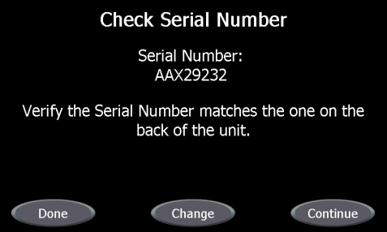 | Kontrollér, at serienummeret stemmer overens med serienummeret på bagsiden af enheden. | Controleer of het serienummer overeenkomt met het serienummer op de achterzijde van de eenheid. | Vérifiez que le numéro de série correspond à celui situé à l’arrière de l’appareil. | Vergewissern Sie sich, dass die Seriennummer mit der Nummer auf der Geräterückseite übereinstimmt. | Verificare che il numero di serie corrisponda a quello riportato sul retro dell’unità. | 일변 번호가 장치 후방에 있는 번호와 일치하는지 확인합니다. | Sjekk at serienummeret matcher det på baksiden av enheten. | Verificar se o número de série corresponde ao que se encontra nas costas da unidade. | Verifique que el número de serie coincida con el de la parte posterior de la unidad. | Verifiera att serienumret stämmer med numret på baksidan av enheten. | Seri Numarasının, ünitenin arkasındaki numarayla aynı olduğunu doğrulayın.
SN_ENTER_SERIAL_NUMBER | Enter Serial Number | 32 |  | Indtast serienummer | Serienummer invoeren | Entrez le numéro de série | Seriennummer eingeben | Immettere numero di serie | 일련 번호 입력 | Oppgi serienummer | Introduza o número de série | Introducir número de serie | Ange serienumret | Seri Numarasını Girin
SN_SERIAL_NUMBER_INSTRUCTIONS | Enter the Serial Number via the keypad on the right.\r\rValid Serial Numbers start at 5001 and contain no more than 7 numeric digits.\r\rPress Enter when you are done. | 240 | 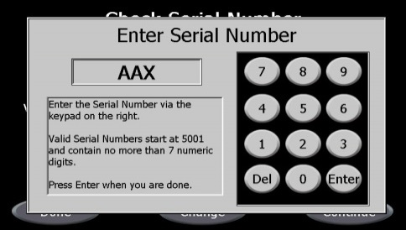 | Indtast serienummeret via tastaturet til højre.\r\rGyldige serienumre starter med 5001 og indeholder højst 7 numeriske cifre.\r\rTryk på Enter, når du er færdig. | Voer met het toetsenbord aan de rechterzijde het serienummer in.\r\rGeldige serienummers beginnen bij 5001 en bevatten niet meer dan 7 cijfers.\r\rDruk op Enter wanneer u klaar bent. | Entrez le numéro de série au moyen du pavé numérique à droite.\r\rLes numéros de série valides commencent à 5001 et ne contiennent pas plus de 7 chiffres.\r\rAppuyez sur Entrée lorsque vous avez terminé. | Geben Sie die Seriennummer über die Tastatur auf der rechten Seite ein.\r\rGültige Seriennummern beginnen bei 5001 und enthalten höchstens 7 Ziffern.\r\rDrücken Sie auf die Eingabeschaltfläche, wenn Sie fertig sind. | Immettere il numero di serie tramite la tastiera a destra.\r\rI numeri di serie validi cominciano da 5001 e non contengono più di 7 cifre numeriche.\r\rPremere Invio al termine. | 우측의 키패드로 일련 번호를 입력합니다.\r\r유효한 일련 번호는 5001부터 시작되며 7자를 초과하지 않습니다.\r\r완료되면 Enter를 누르십시오. | Skriv inn serienummeret ved hjelp av tastaturet til høyre.\r\rGyldige serienumre starter på 5001 og inneholder maksimalt 7 sifre.\r\rTrykk på Enter når du er ferdig. | Introduza o número de série usando o teclado à direita.\r\rOs números de série válidos começam em 5001 e não contêm mais de 7 algarismos.\r\rPrima Enter quando terminar. | Introduzca el número de serie mediante el teclado de la derecha.\r\rLos números de serie válidos empiezan por 5001 y no contienen más de 7 dígitos numéricos.\r\rPulse Intro cuando haya terminado. | Ange serienumret med knappsatsen till höger.\r\rGiltiga serienummer börjar med 5001 och innehåller inte mer än 7 numeriska siffror.\r\rTryck på Enter när du är klar. | Sağdaki klavyeyi kullanarak Seri Numarasını girin.\r\rGeçerli Seri Numaraları 5001'den başlar ve en fazla 7 sayısal hane içerir.\r\rTamamladığınızda Giriş düğmesine basın.
SN_CHANGE | Change | 10 |  | Skift | Wijzigen | Changer | Ändern | Modifica | 변경 | Bytt | Alterar | Cambiar | Ändra | Değiştir
SN_CONTINUE | Continue | 10 |  | Fortsæt | Doorgaan | Continuer | Fortfahren | Continua | 계속 | Fortsett | Continuar | Continuar | Fortsätt | Devam

